MGA业务差异分析
修改后的截图 | 修改前的截图 | PPT的P几 | 什么板块 | PPT的影响说明 | 对应excel什么板块 | excel的影响说明 | 判断 | 为什么这么判断 | 怎么改
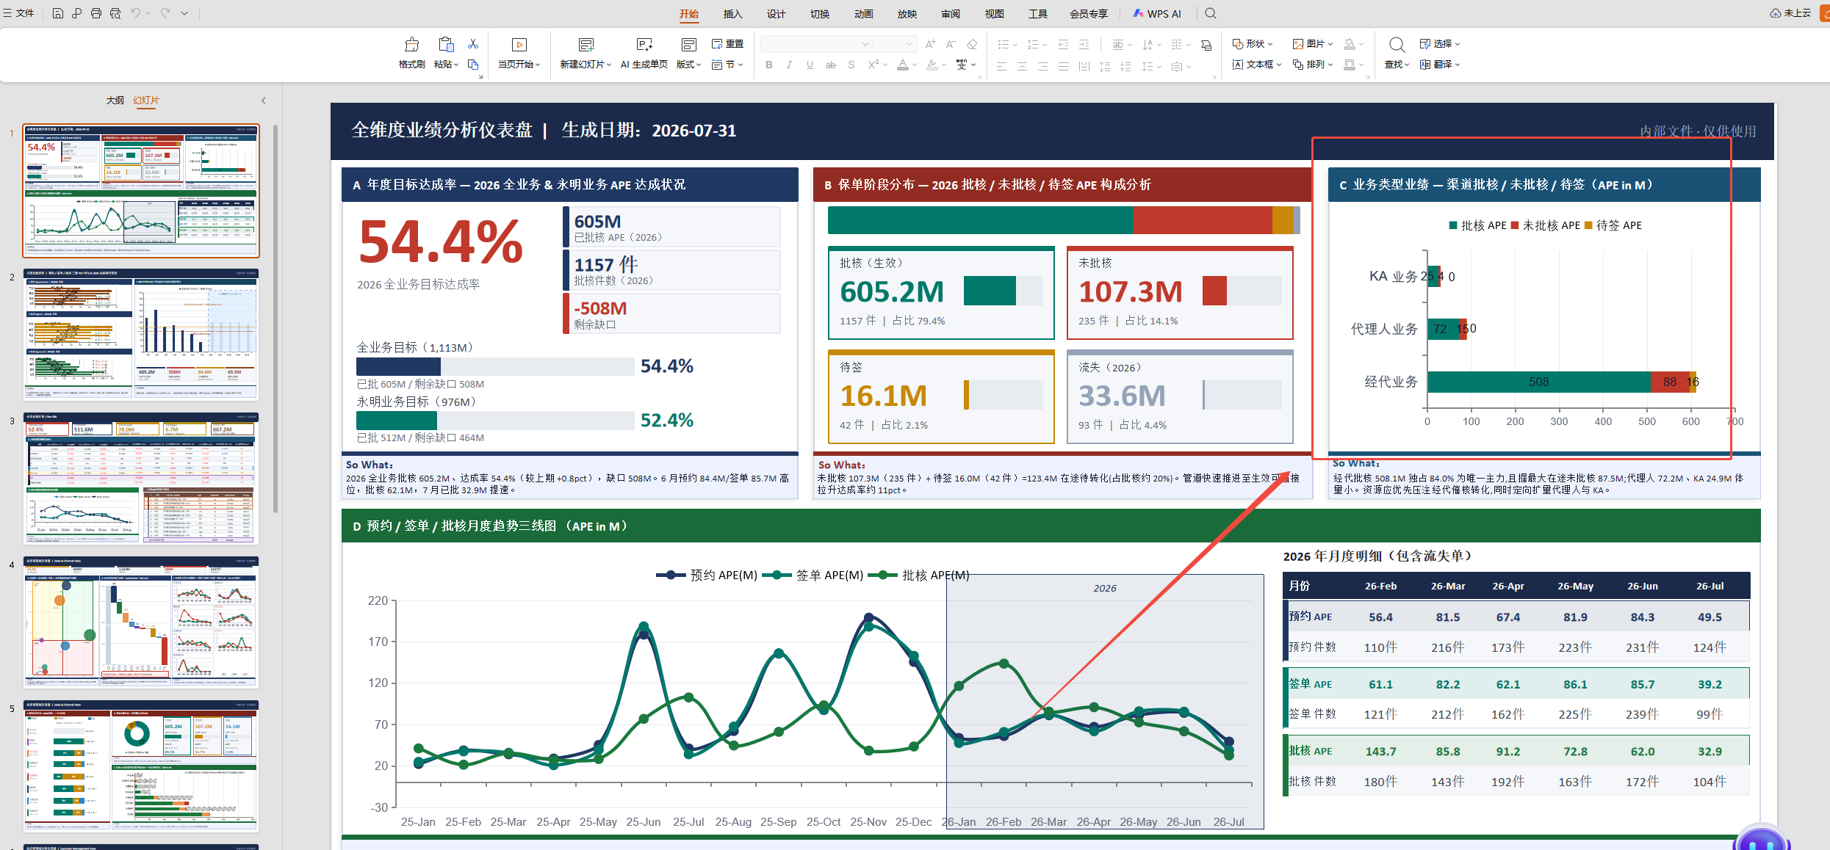 | 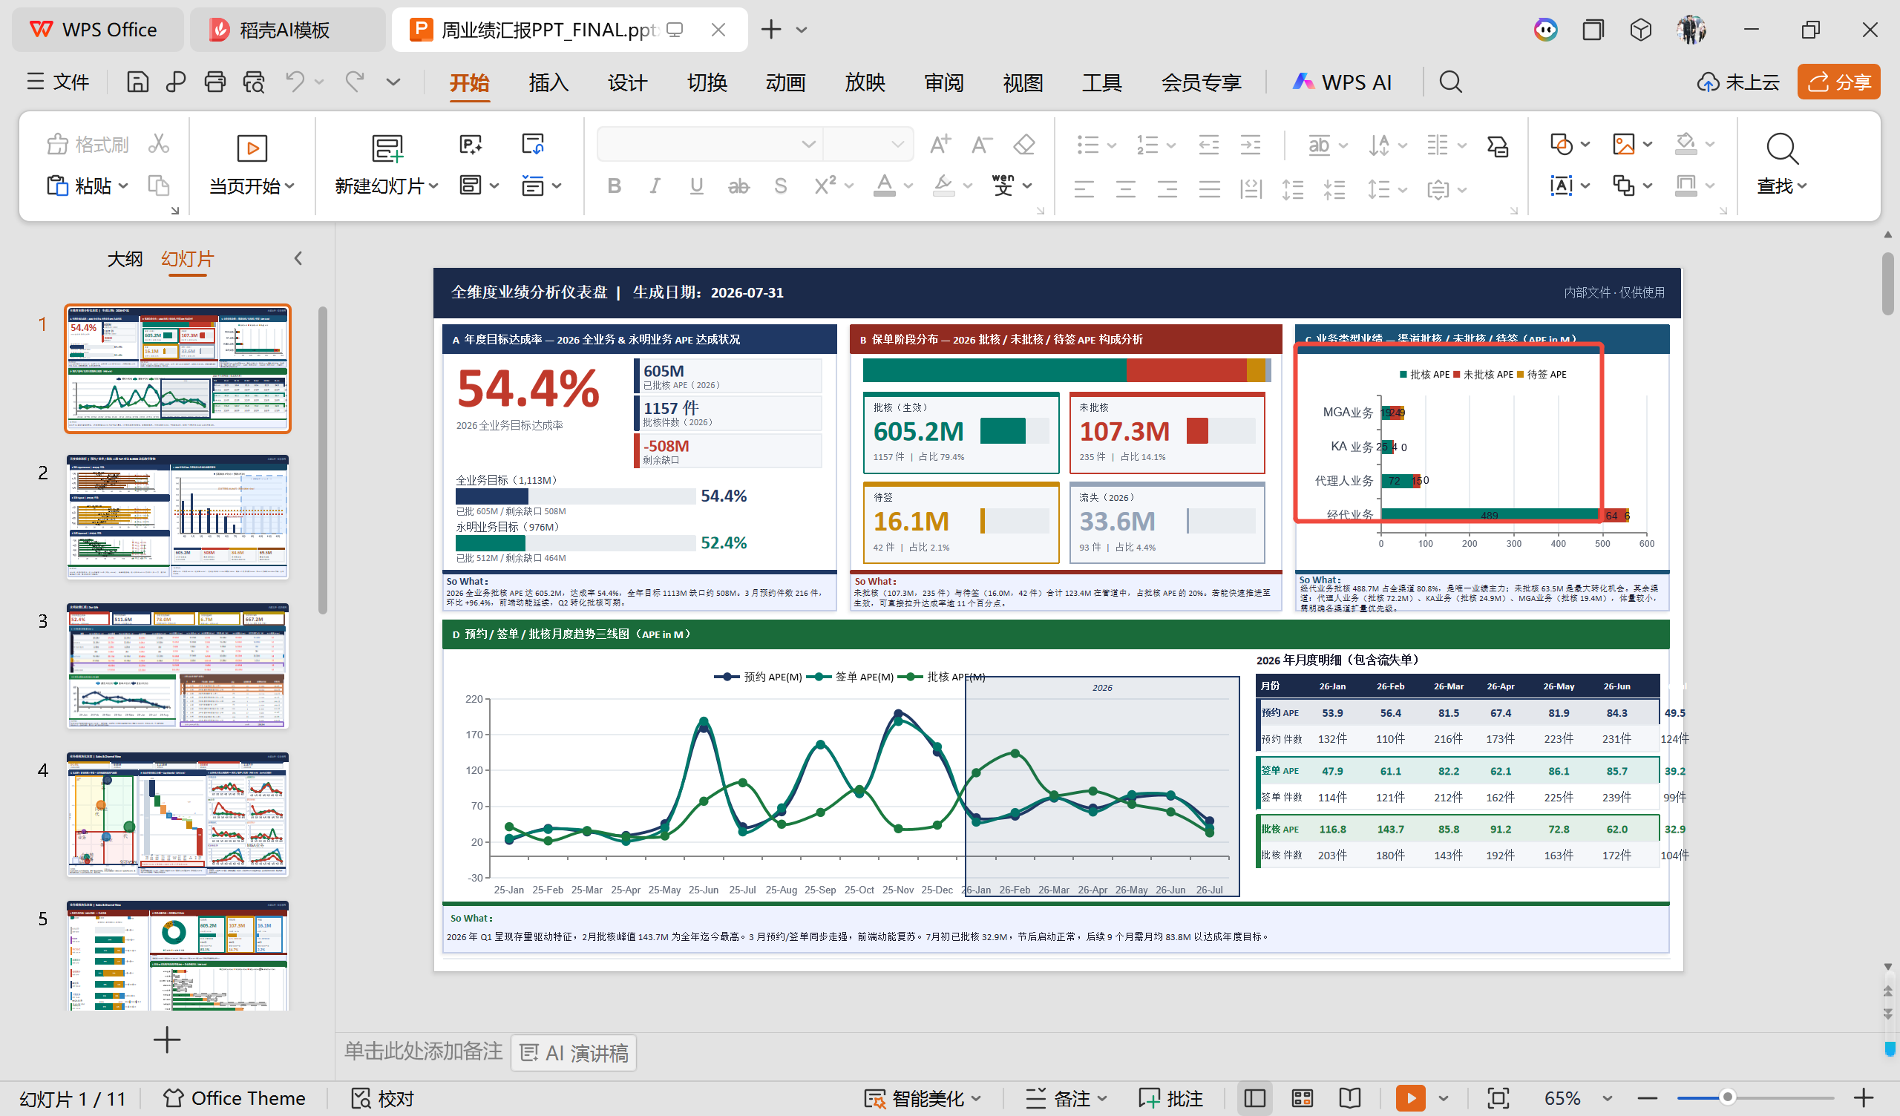 | P1 | C. 业务类型业绩 — 渠道批核/未批核/待签（APE in M） | 参考文件图表0只有3个业务类型（经代业务、代理人业务、KA业务）；测试文件图表0增加了MGA业务，共4个业务类型 | 业绩分析报表_0724.xlsx的1-总览仪表盘 sheet的G. 业务类型维度-2026 | Business Type Dimension | S1-总览仪表盘.csv的G部分已包含MGA业务数据：MGA业务 19,377,930 80 23,967,148 65 9,235,800 21 | 修改内容 1）. 数据层修改（generate_report.py） 2）. PPT图表修改（chart_updates.py） | generate_report.py已将MGA业务加入biz_map映射，S1-G部分数据已包含MGA；chart_updates.py的slide1_chart_business_type函数已包含MGA业务分类 | generate_report.py和chart_updates.py都对业务类型新增MGA业务；
 |  | P1 | D. 月度业绩走势—按预约时间 | Monthly by Reservation Date | 参考文件和测试文件图表数据一致，均为全业务月度趋势汇总，不按业务类型细分 | 业绩分析报表_0724.xlsx的1-总览仪表盘 sheet的C. 月度业绩走势—按预约时间 | S1-C部分为全业务汇总数据，不按业务类型拆分，MGA业务已包含在合计中 | 无需改 | 该图表为全业务汇总趋势，不区分业务类型，MGA业务数据已自然包含在合计中 | 无需修改
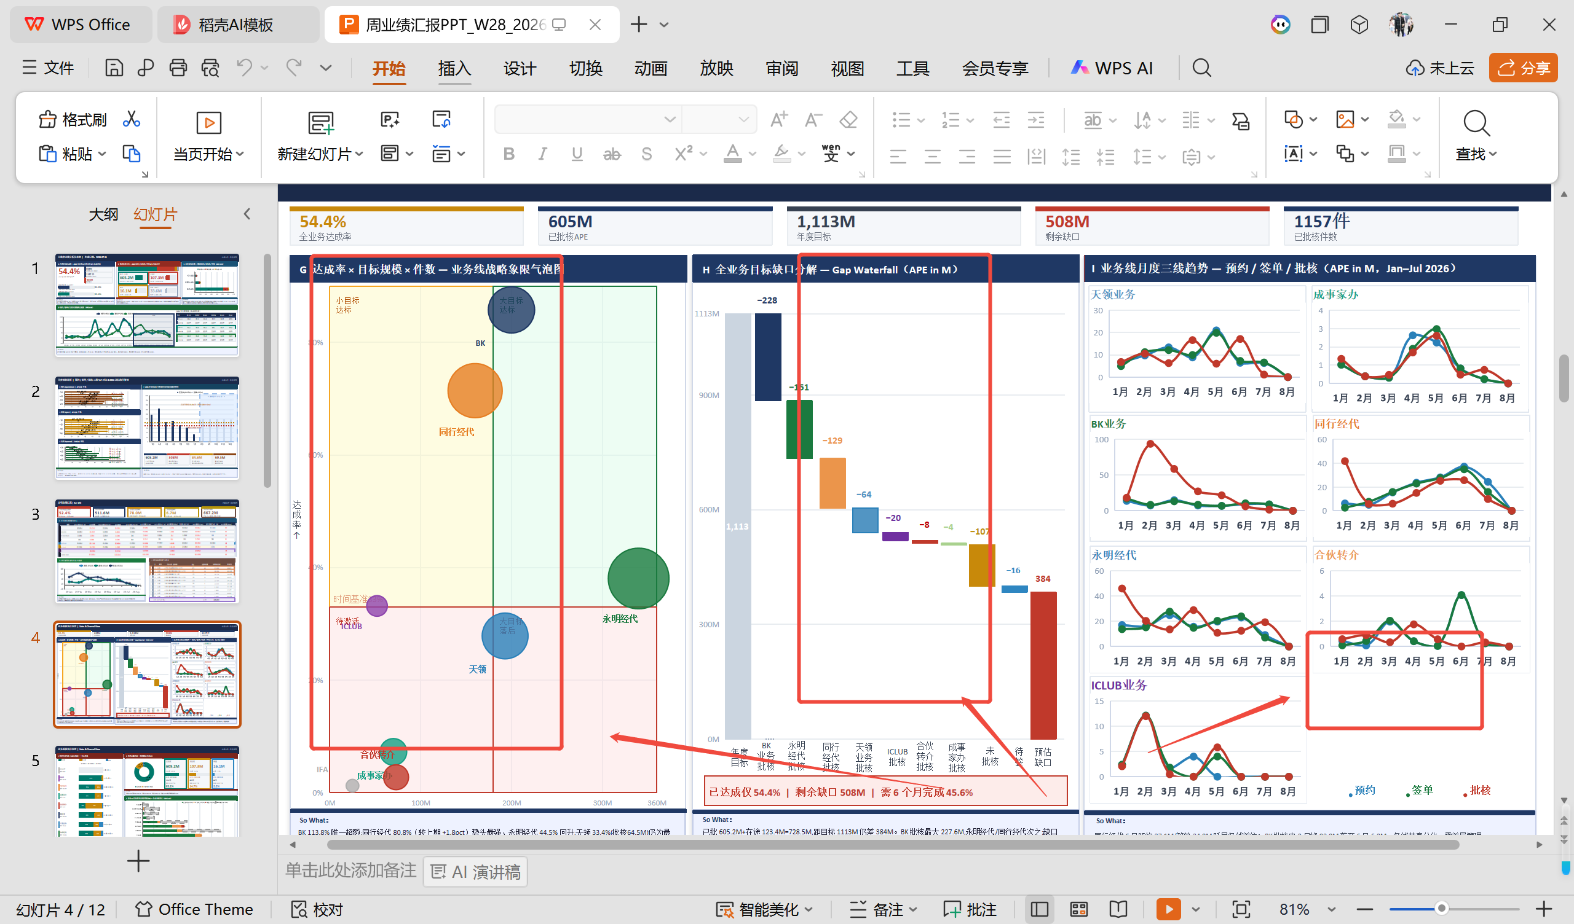 | 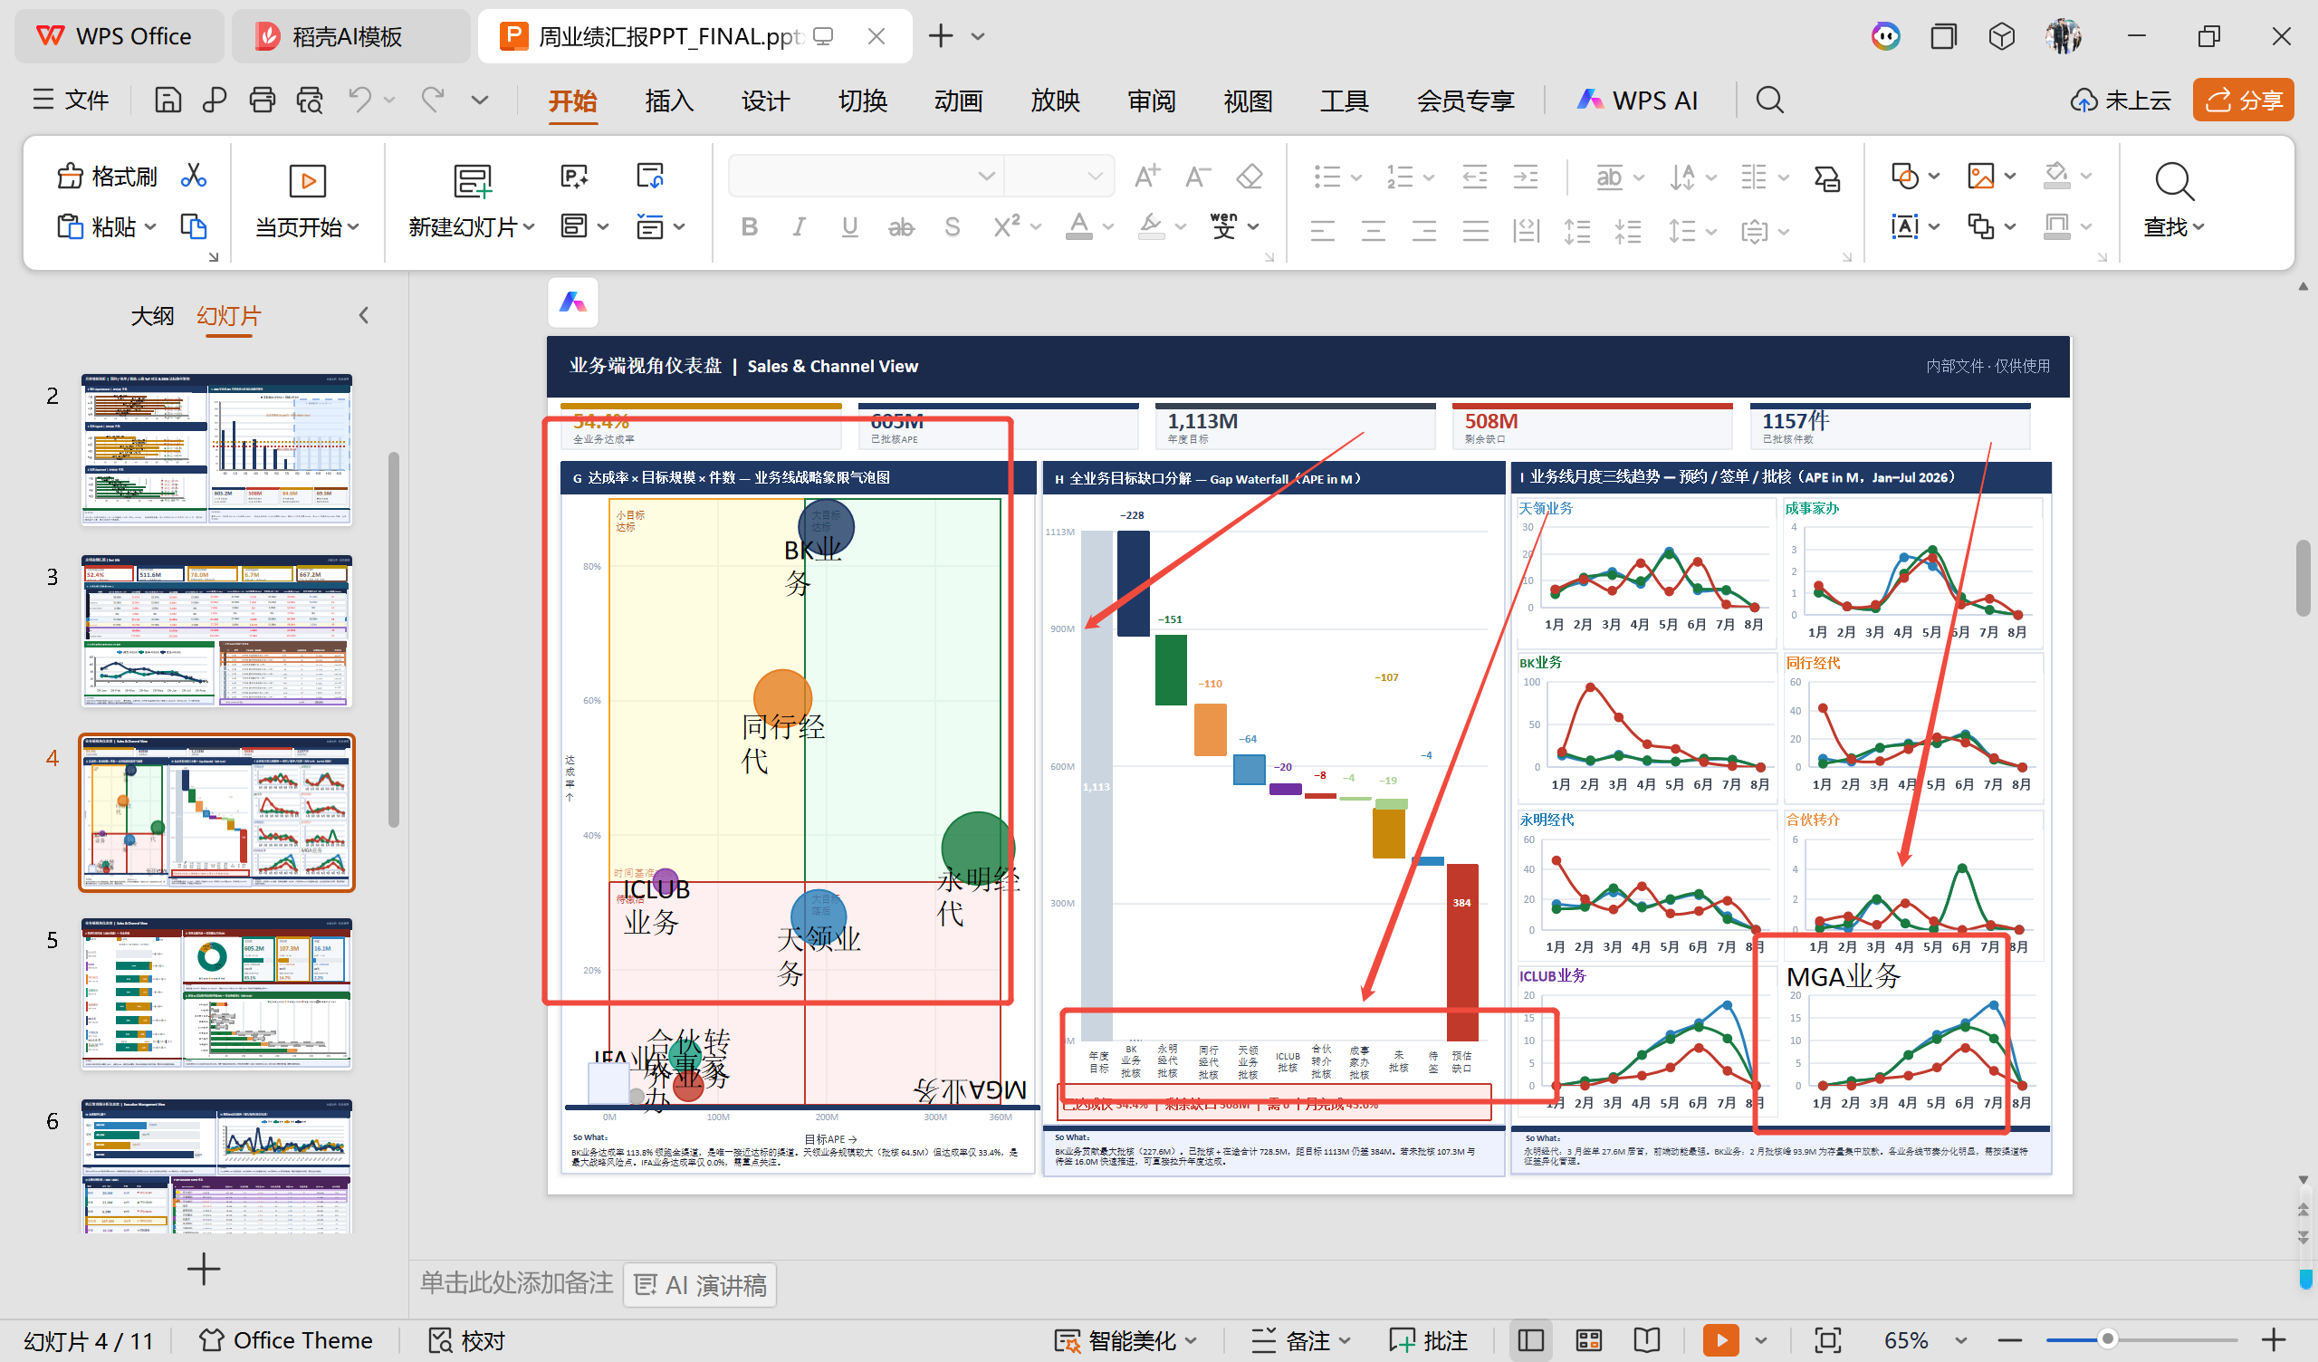 | P4 | I. 业务线月度三线趋势 — 预约/签单/批核 | 参考文件有7个业务线图表（天领业务、成事家办、BK业务、同行经代、永明经代、合伙转介业务、ICLUB业务）；测试文件增加了MGA业务图表C9041，共8个 | 业绩分析报表_0724.xlsx的2-业务端视角 sheet的C-APE/D-APE/E-APE. 月度预约/签单/批核业绩—全业务 | S2-C-APE/D-APE/E-APE部分已包含MGA业务数据，2026-01至2026-07各月数据完整 | 1）. 数据层修改（generate_report.py） 2）. PPT图表修改（chart_updates.py） | S1-总览仪表盘.csv由generate_report.py执行而来，ppt中MGA业务展示由chart_updates.py执行而来； | generate_report.py和chart_updates.py都对业务类型新增MGA业务逻辑；
 |  | P4 | G. 达成率×目标规模×件数 — 业务线战略象限气泡图 | 参考文件气泡图包含7个业务线；测试文件已添加MGA业务气泡展示 | 业绩分析报表_0724.xlsx的2-业务端视角 sheet的A. 业务细分年度汇总—全业务 | S2-A部分已包含MGA业务数据：目标APE=0，批核APE=19,377,930 | 同上 | update_ppt.py更新_G_SEGS常量，添加了MGA业务到气泡图分类中 | 同上
 |  | P4 | H. 全业务目标缺口分解（瀑布图） | 参考文件瀑布图包含7个业务线；测试文件已添加MGA业务的缺口展示 | 业绩分析报表_0724.xlsx的2-业务端视角 sheet的A. 业务细分年度汇总—全业务 | S2-A部分已包含MGA业务数据，目标缺口=0-19,377,930=-19,377,930 | 同上 | update_ppt.py添加标签的逻辑，用于MGA业务的缺口展示 | 同上
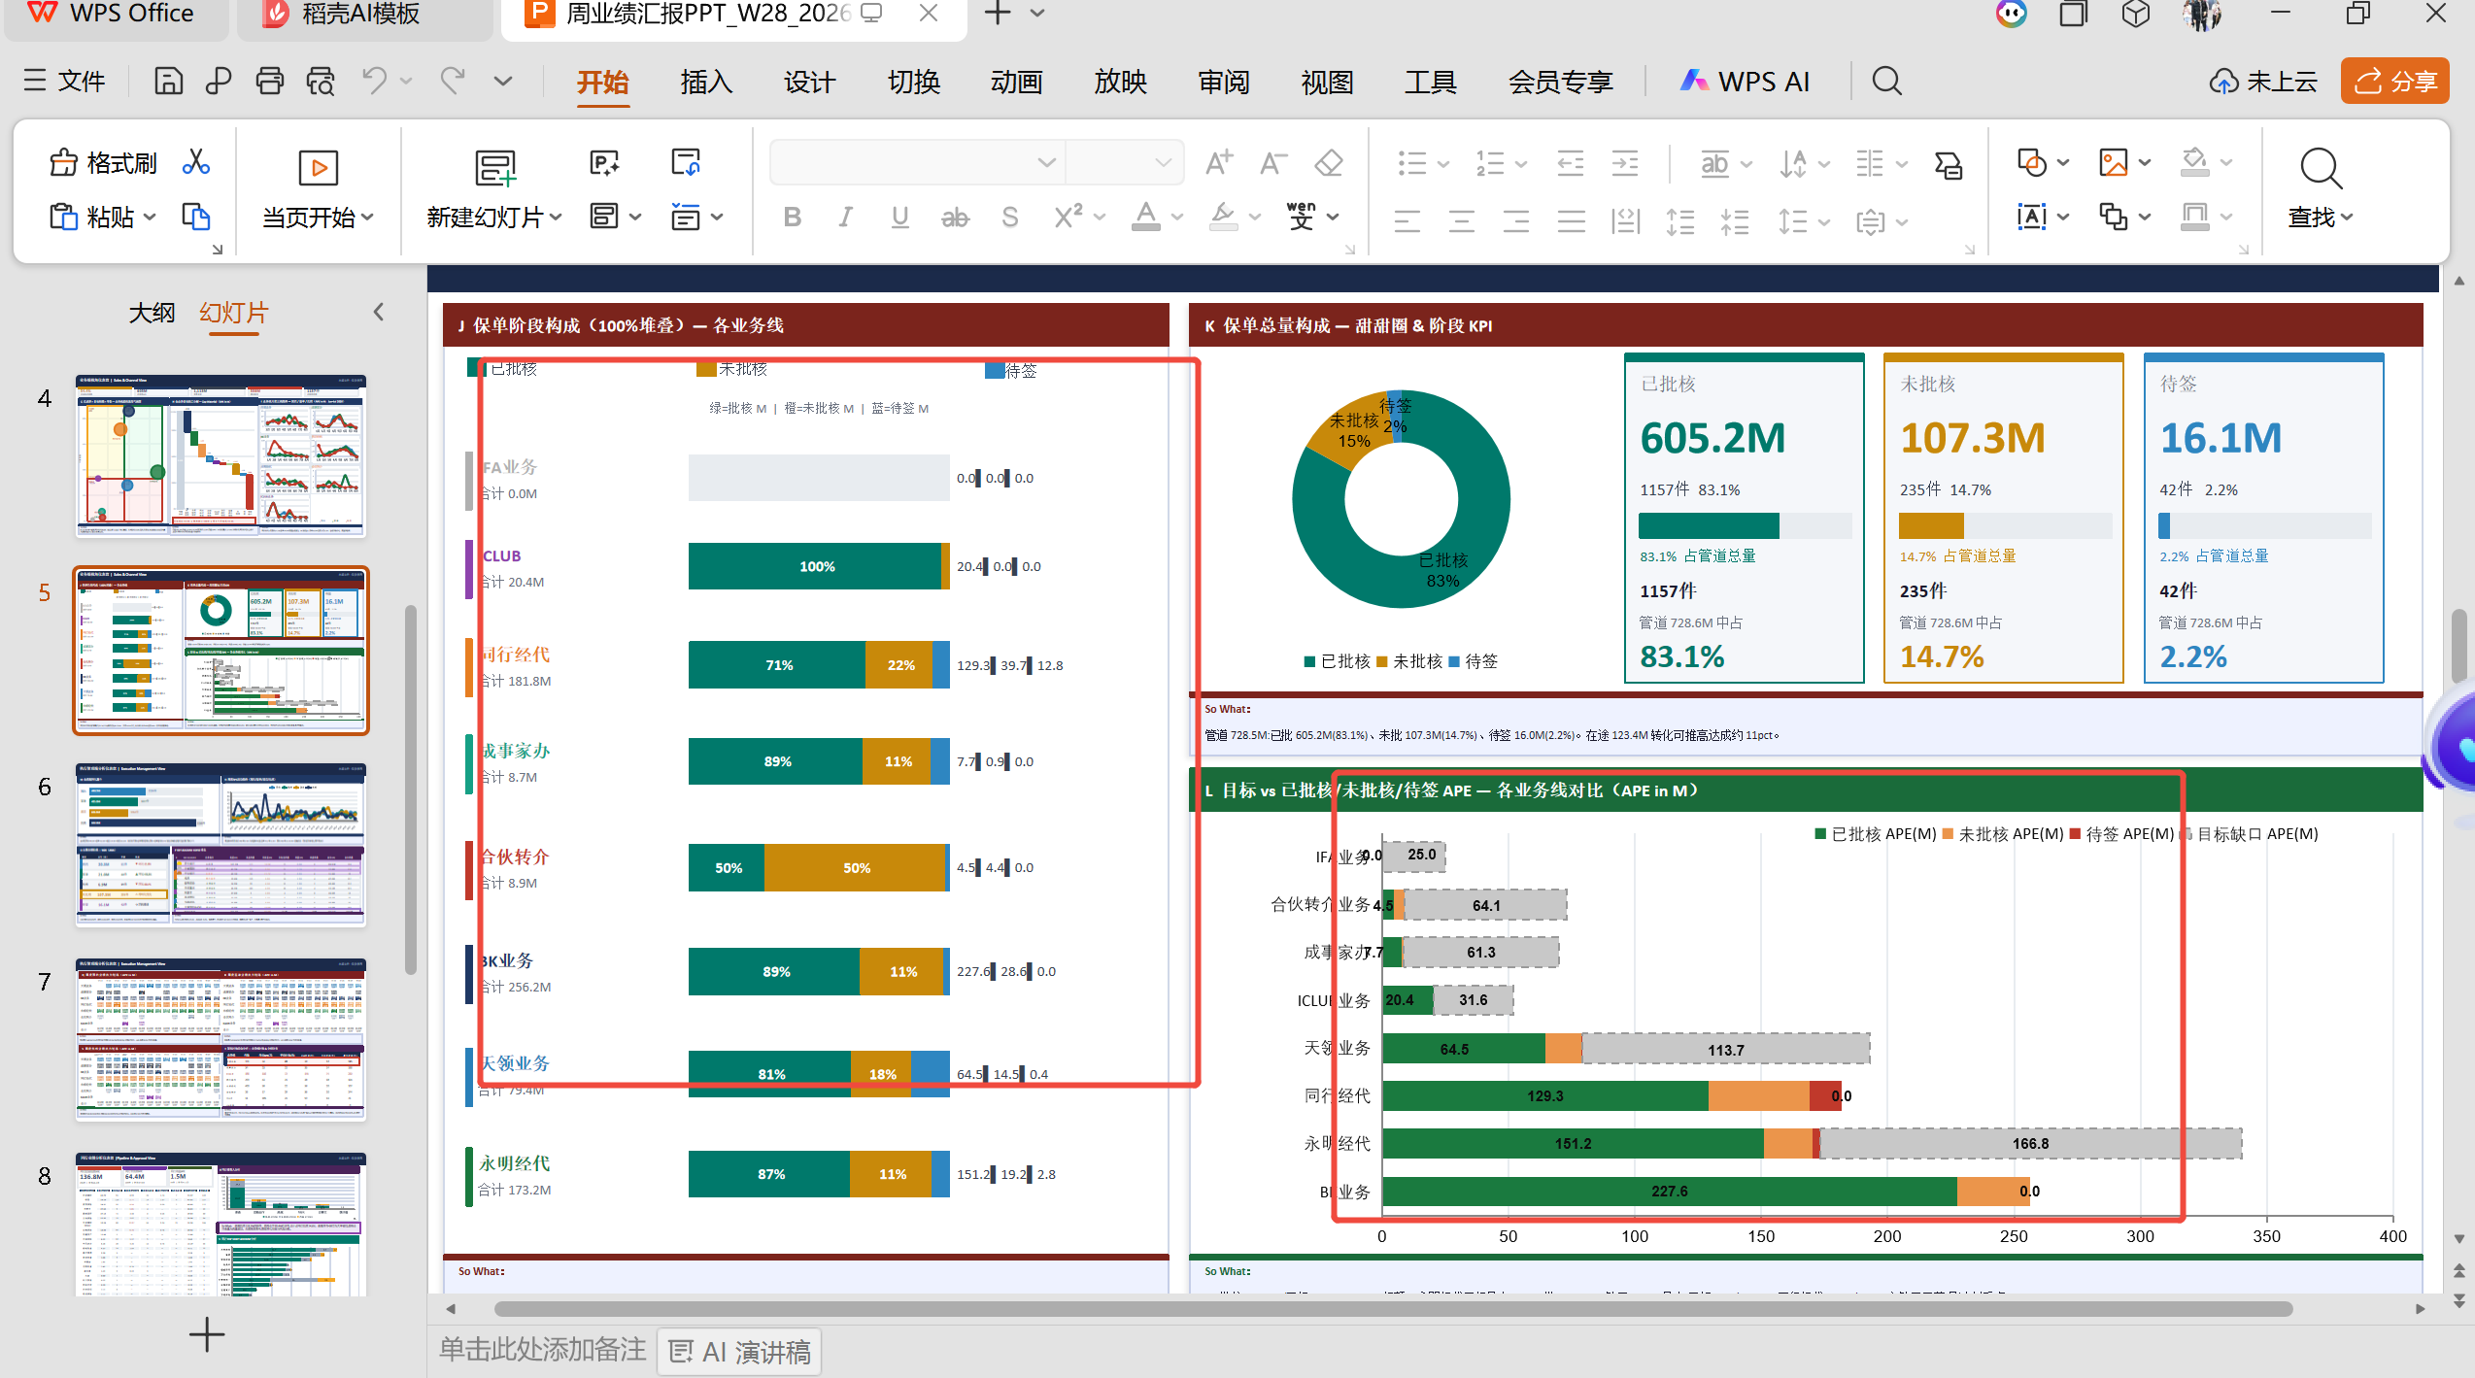 | 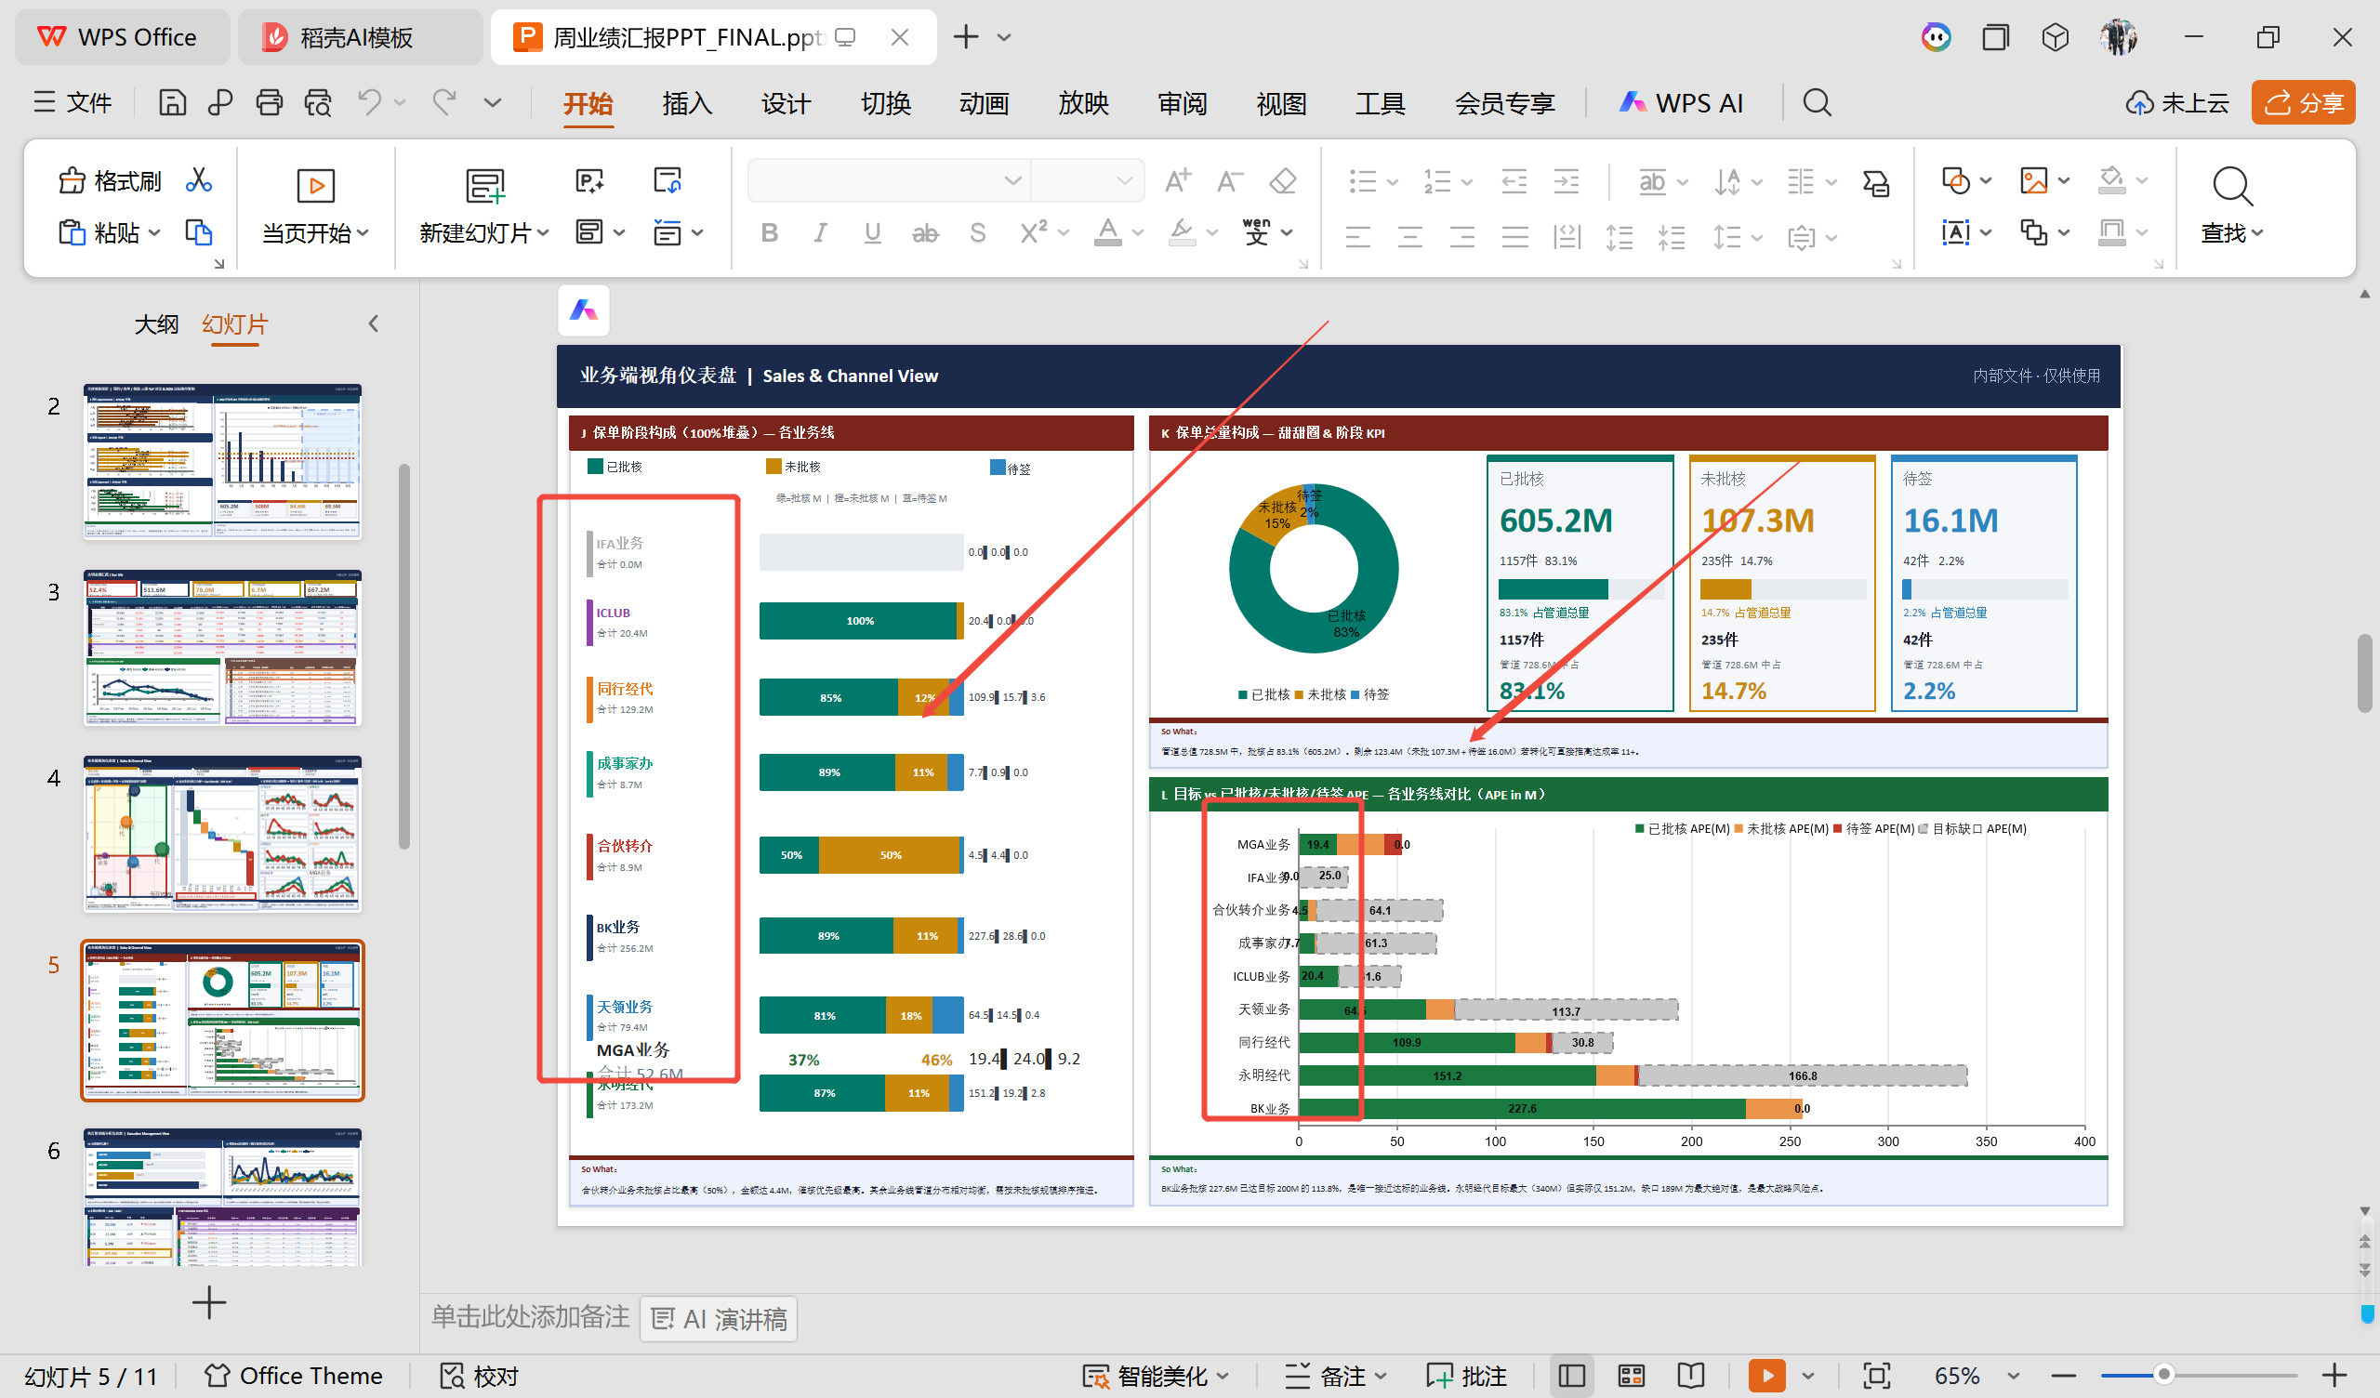 | P5 | L. 目标 vs 已批核/未批核/待签 APE — 各业务线对比 | 参考文件图表1包含5个业务线（永明经代、天领业务、BK业务、合伙转介业务、成事家办）；测试文件数据有变化，但图表中未直接显示MGA业务 | 业绩分析报表_0724.xlsx的2-业务端视角 sheet的A. 业务细分年度汇总—全业务 | S2-A部分已包含MGA业务数据，但chart_updates.py的slide5_target_vs_actual函数只筛选了8个业务细分，未包含MGA业务 | 同上 | 数据层（generate_report.py）已包含MGA业务，但chart_updates.py的slide5_target_vs_actual函数在筛选业务细分时未包含MGA业务 | 在chart_updates.py的slide5_target_vs_actual函数中，将MGA业务添加到df筛选列表和order列表中
 |  | P5 | K. 甜甜圈: 已批核/未批核/待签（全业务合计） | 参考文件和测试文件数据一致，均为全业务合计数据 | 业绩分析报表_0724.xlsx的2-业务端视角 sheet的A. 业务细分年度汇总—全业务 | S2-A合计行需包含MGA业务数据（合计批核APE=605,158,199） | 同上 | 该图表为全业务合计，MGA业务数据已自然包含在合计中 | 同上
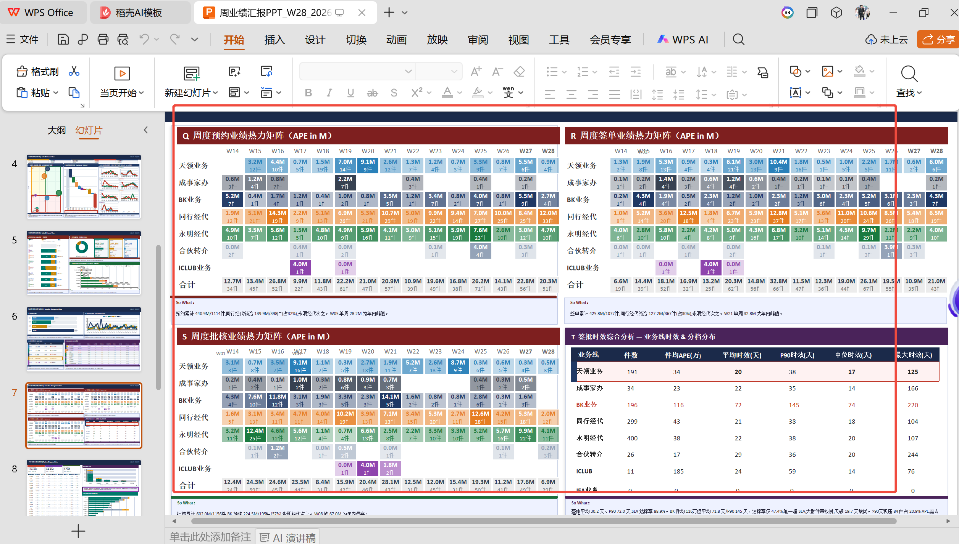 | 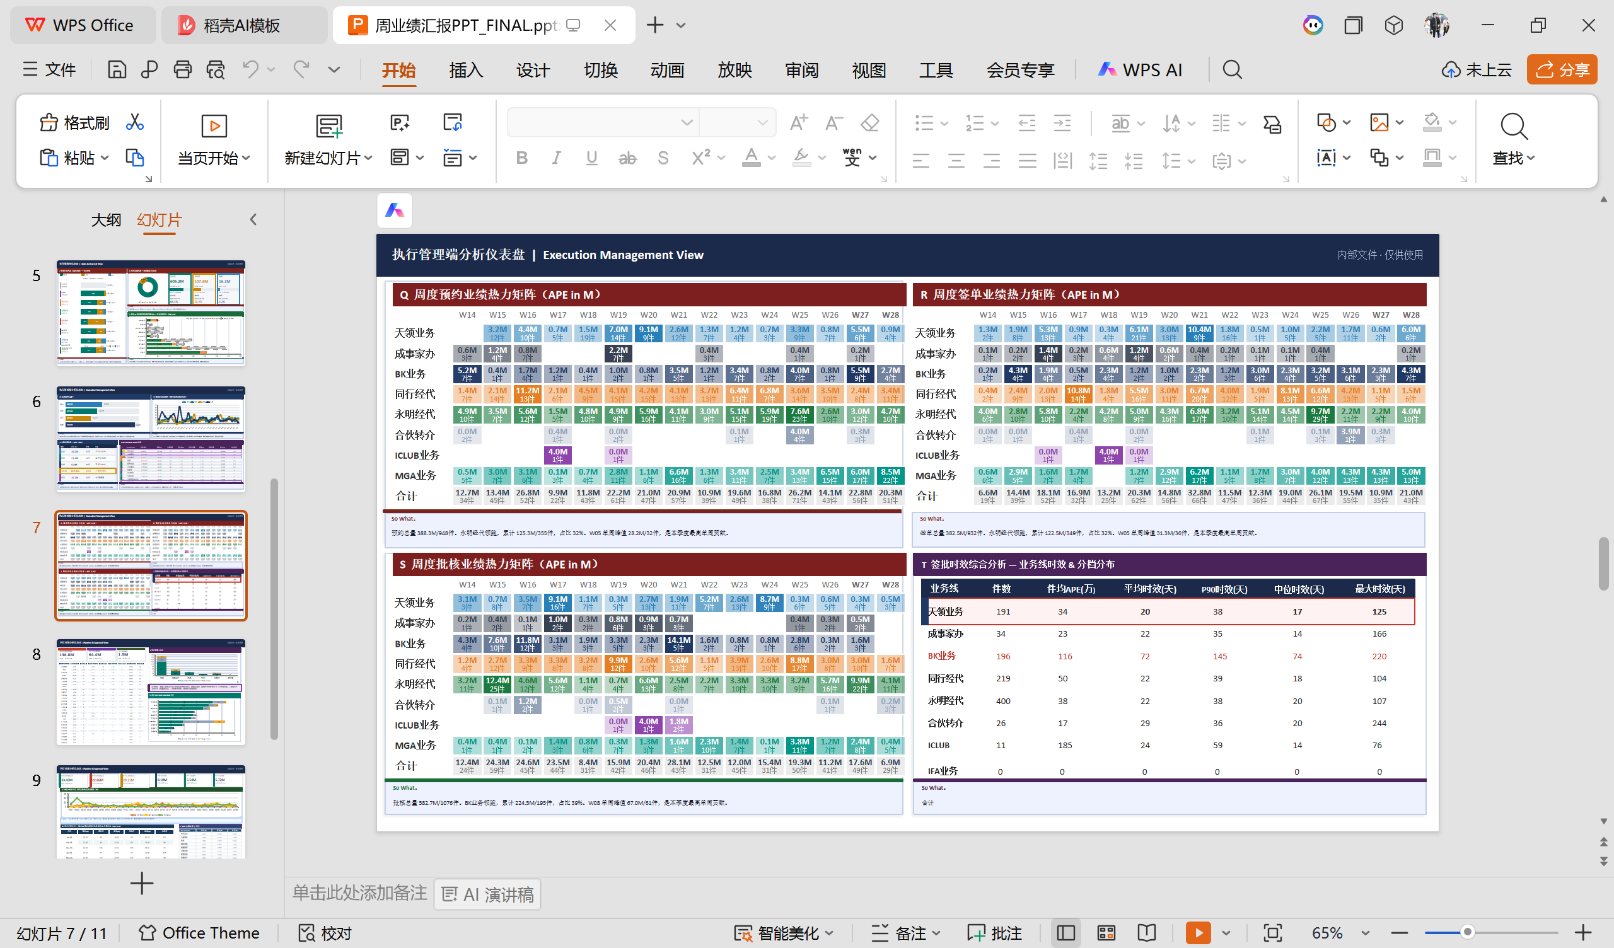 | P7 | 执行管理端分析仪表盘 | 参考文件和测试文件均无图表，测试文件显示包含MGA文本 | 业绩分析报表_0724.xlsx的3-执行管理端 sheet | S3各部分（A-APE/B-APE/C-APE等）需包含MGA业务数据 | 同上 | 该页面无图表，文本中包含MGA是正常的，因为数据已更新 | 同上
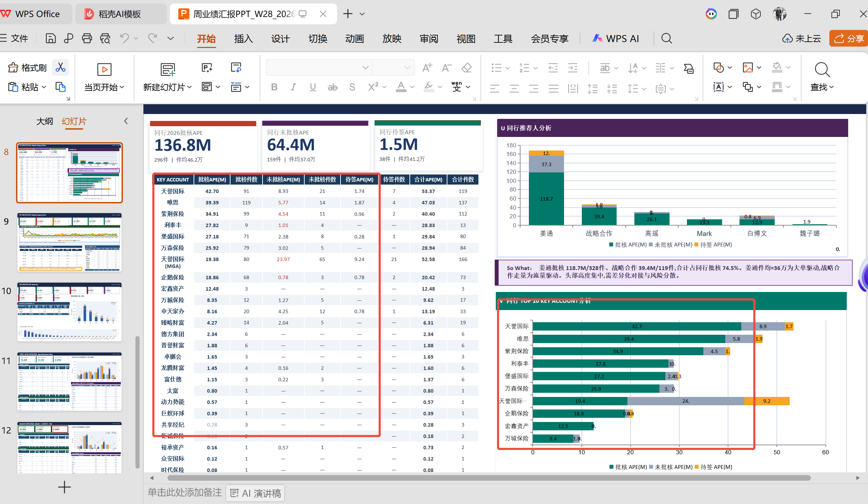 |  | P8 | U. 同行推荐人分析 | 参考文件和测试文件数据一致，无MGA业务展示 | 业绩分析报表_0724.xlsx的2-业务端视角 sheet的J. 同行推荐人分析 | S2-J部分为同行推荐人数据，与MGA业务无关 | ppt效果展示不好 | 该板块为同行推荐人分析，与MGA业务维度无关 | 改PPT脚本，优化PPT展示
 | 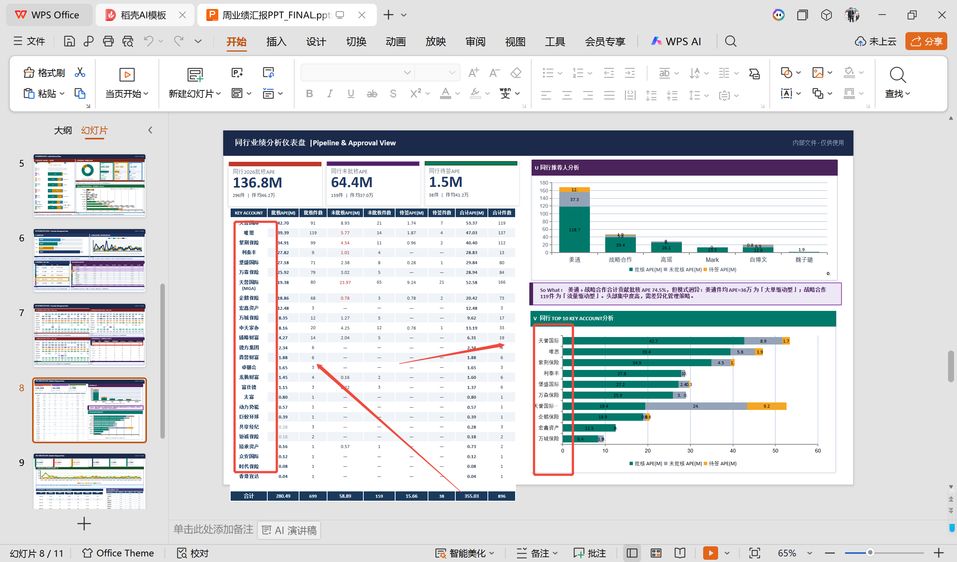 | P8 | V. TOP10 同行 KA | 参考文件和测试文件数据一致，无MGA业务展示 | 业绩分析报表_0724.xlsx的2-业务端视角 sheet的K. TOP10 同行KA | S2-K部分为同行KA数据，与MGA业务无关 | ppt效果展示不好 | 该板块为同行KA分析，与MGA业务维度无关 | 改PPT脚本，优化PPT展示
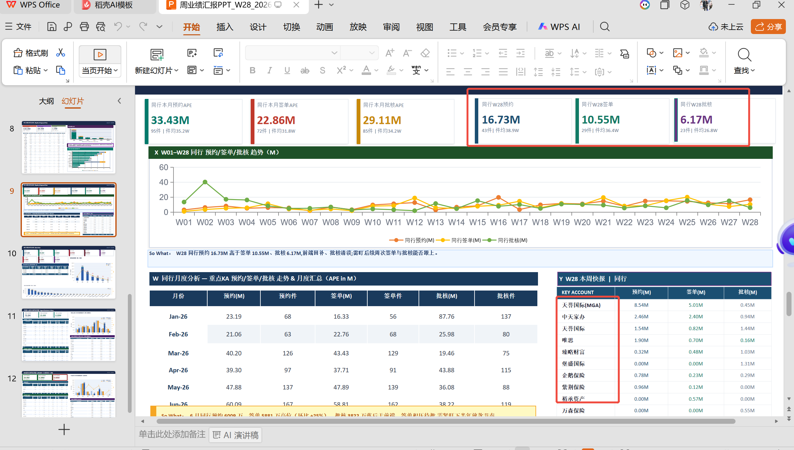 | 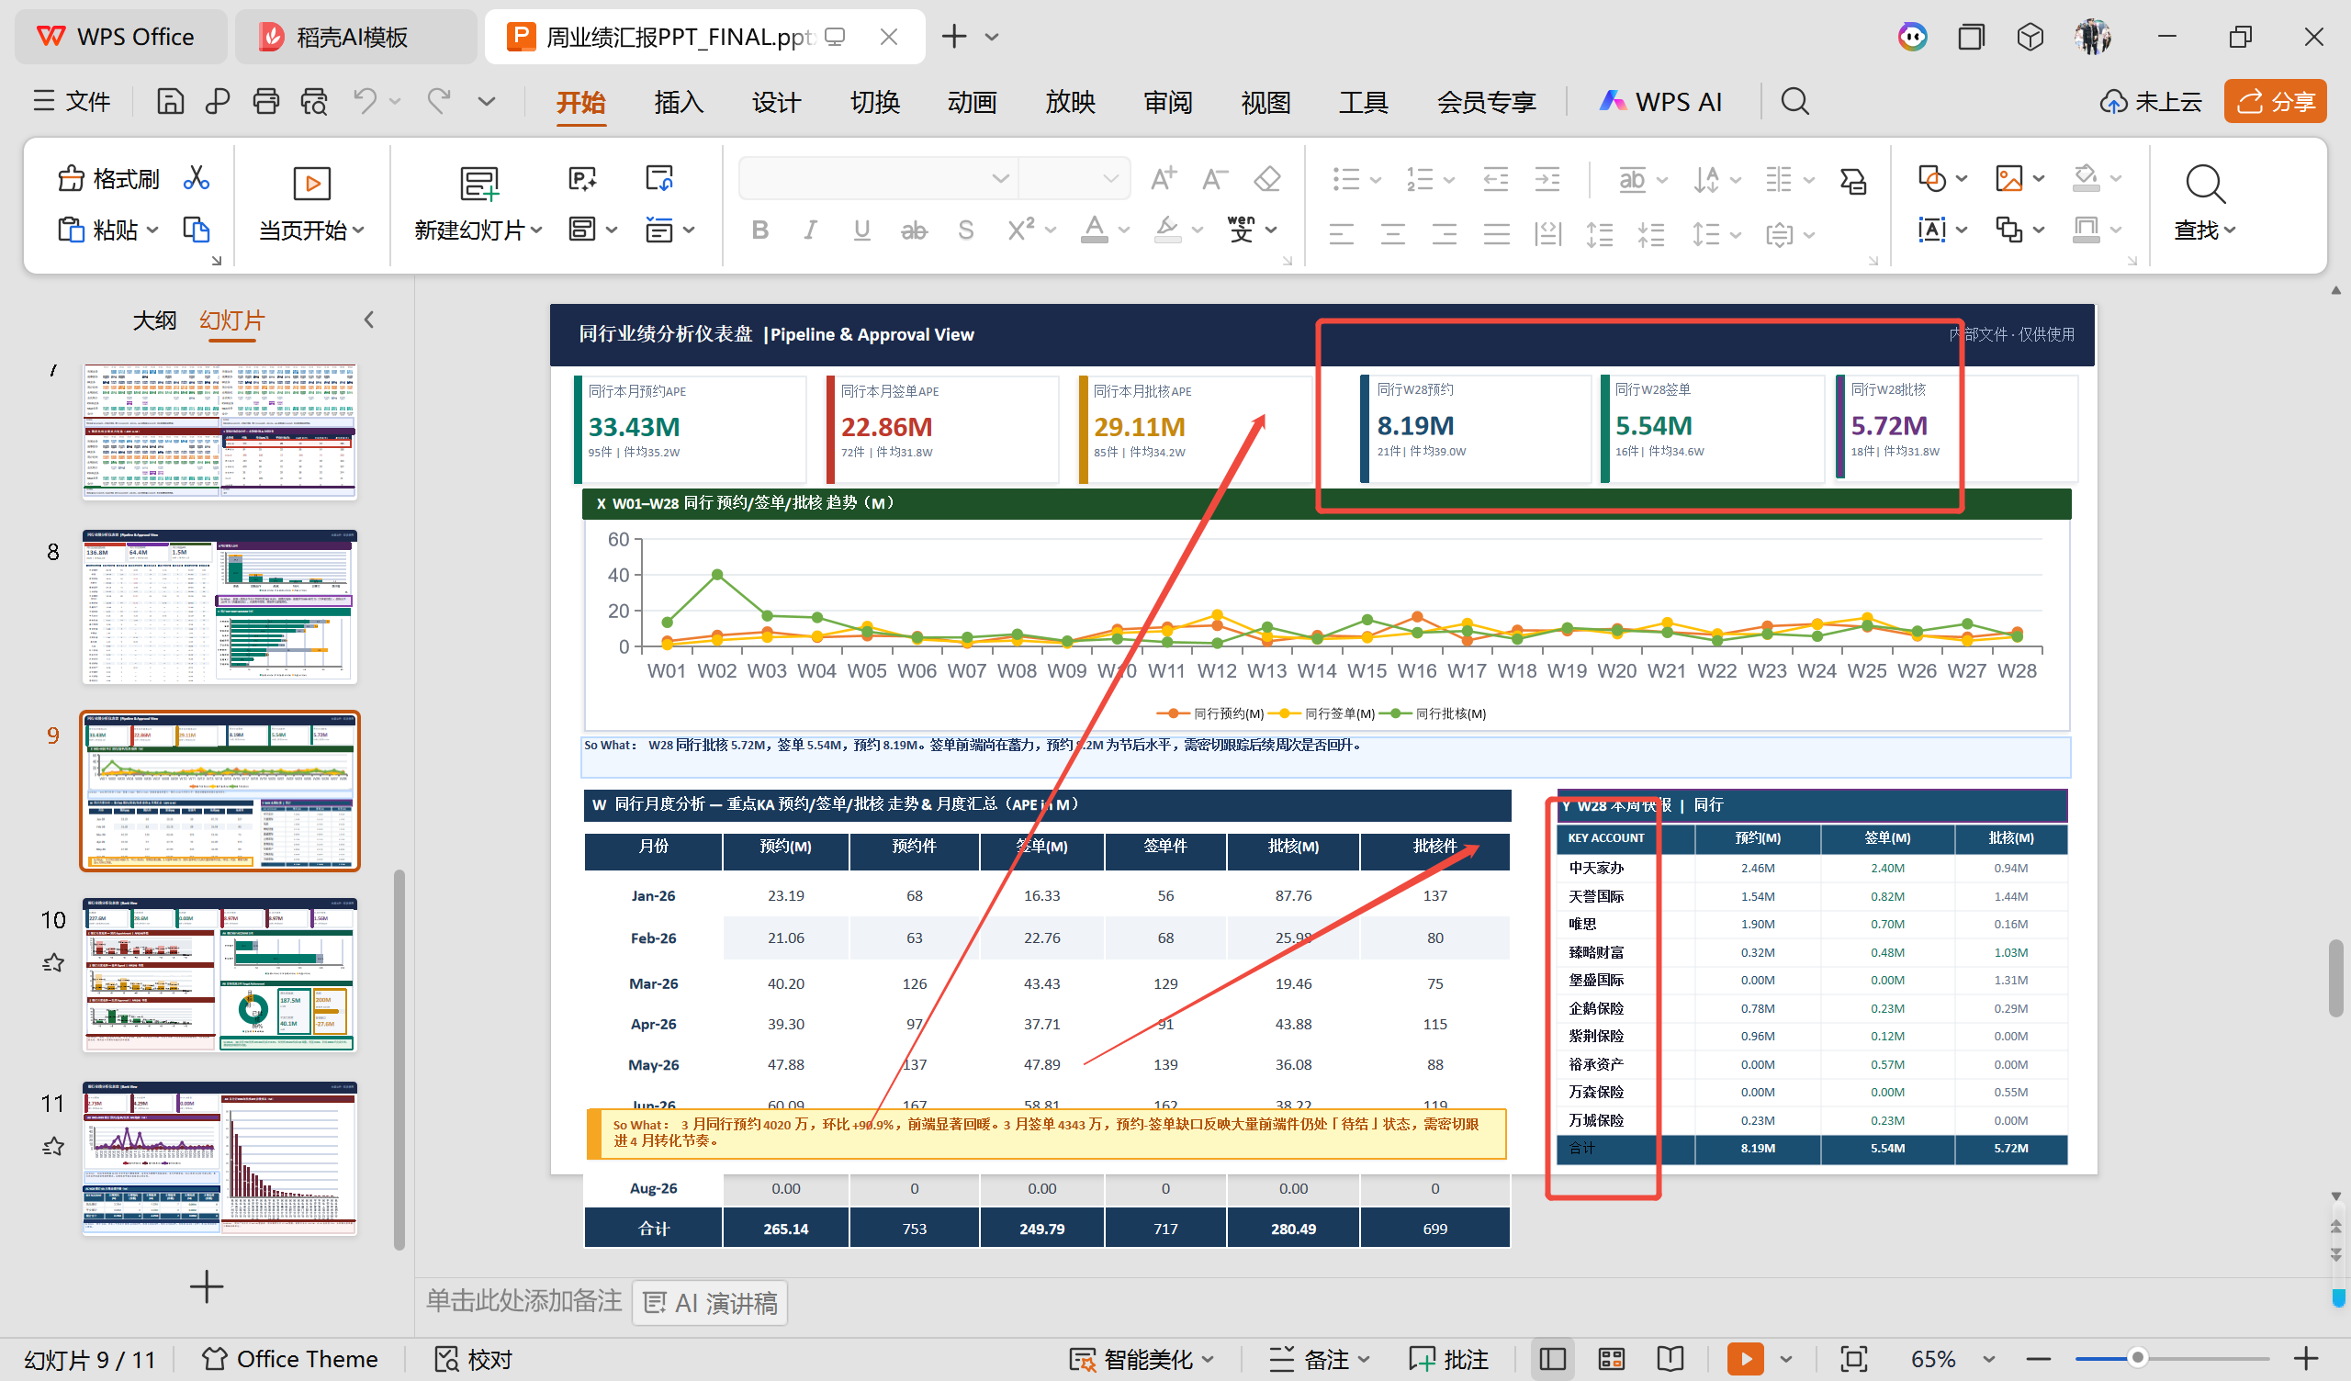 | P9 | X. 同行 W01..W14 预约/签单/批核 | 参考文件和测试文件数据一致，无MGA业务展示 | 业绩分析报表_0724.xlsx的3-执行管理端 sheet的J-APE/K-APE/L-APE. 同行周度业绩 | S3-J-APE/K-APE/L-APE部分为同行数据汇总，与MGA业务无关 | ppt效果展示不好 | 该板块为同行周度业绩分析，与MGA业务维度无关 | 改PPT脚本，优化PPT展示

注：第九页的核心问题在于 generate_report.py 中同行数据的过滤条件 mask_th 未包含MGA业务，导致同行数据都遗漏了MGA业务的数据。只需修改generate_report.py中相关的segment过滤条件，将 'MGA业务' 加入列表，即可解决第九页缺少MGA业务展示的问题 已被我修改，就剩下页面添加MGA业务的优化展示了

